关系图
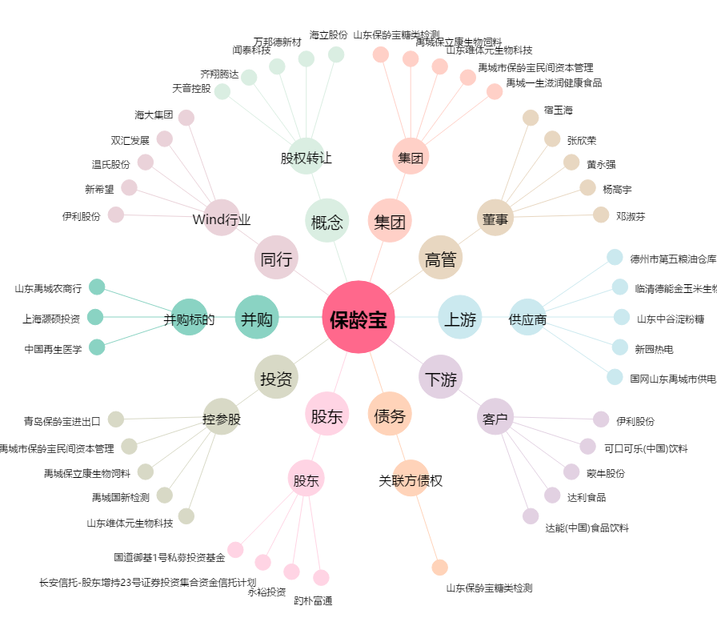
保龄宝[002286.SZ] - 关系概览图

